Sheet1
P | Što piše na multipleksoru: | 1 0 | Rješenja:
8 |  |  | 48 | Upute: | Upišite vaše Pove, po jedan u svaki redak, i postavite što piše na multipleksoru.
4
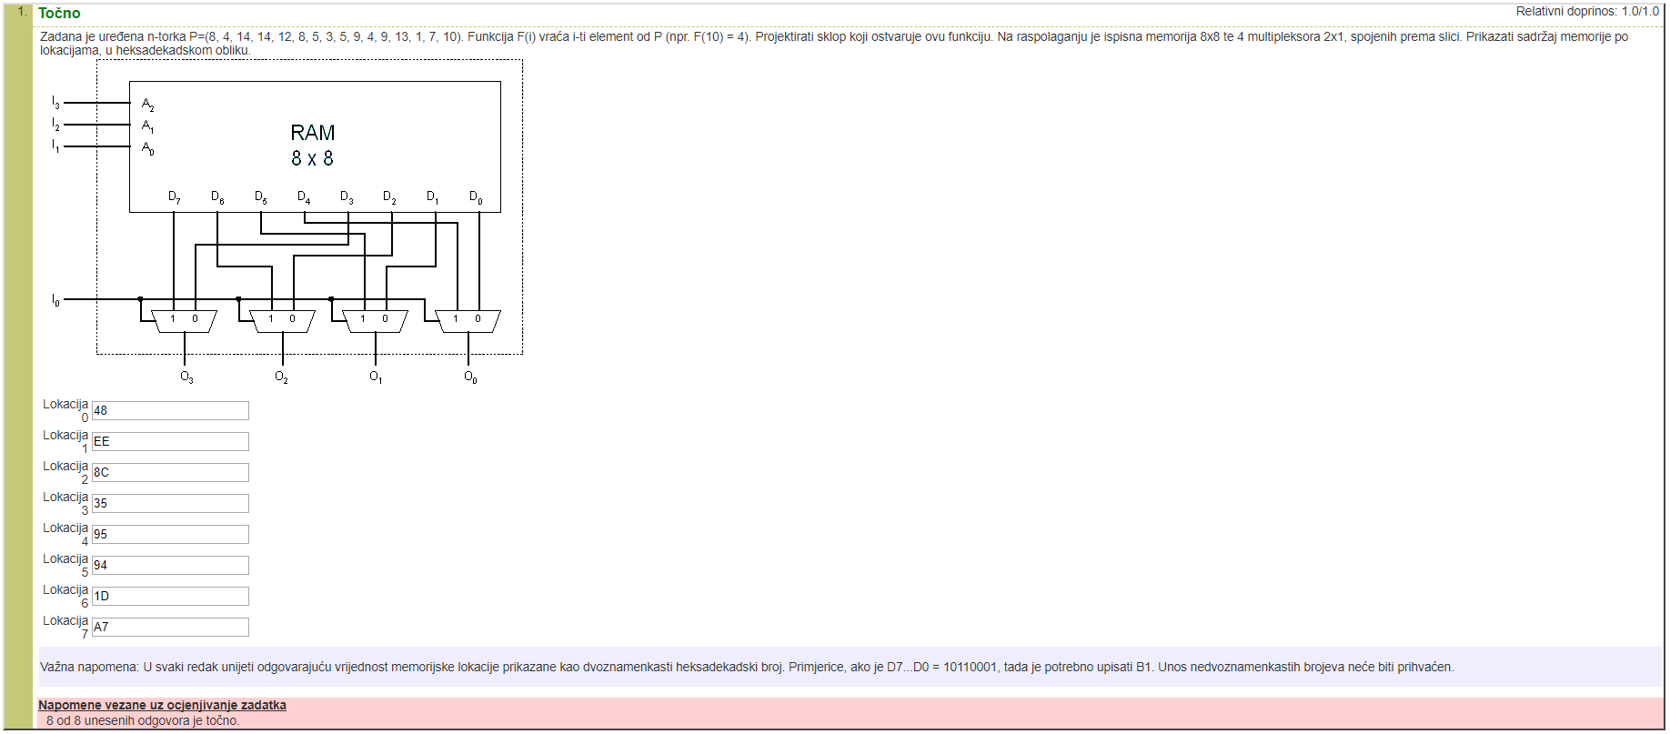
14 |  |  | EE | Unešeni primjer:
14
12 |  |  | 8C
8
5 |  |  | 35
3
5 |  |  | 95
9
4 |  |  | 94
9
13 |  |  | 1D
1
7 |  |  | A7
10

